Cable coaxial
Câble | Débit | Contrainte d’Installation | Coûts | Catégories | Longueur Maximale | Connecteur | Utilité
Câble Coaxial | 10 à 100 Mbit/s en moyenne Jusqu’à 1 GO pour les plus récent | Moyenne si le câble est tout fait, plus compliqué si on doit mettre en place les connecteurs. Plus le câble est blindé, plus il est difficile à plier et donc à casser | peu coûteux pour les épais, très faible pour les fins | • 10B5 vieux câble, utilisé avec des prises "vampire" • 10B2, câbles actuels, avec tés et bouchons BNC | 500m pour les épais, 185m pour les fins | BNC | Aujourd'hui pour relier antenne à la TV, ou dans les métiers du son car permet de transmettre à la fois des signaux numériques et analogiques

Composition interne du câble |  | Composition externe du câble |  |  | Exemple de strucuture d'un réseau
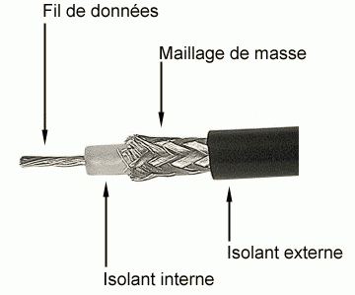 |  | 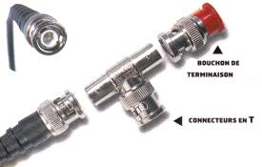 |  |  | 

Câbles à paire torsadées
Câble | Débit (en moyenne) | Contrainte d’Installation | Coûts (en moyenne / m) | Longueur Maximale | Utilité | Catégories(chiffre) / Classe (lettre) |  | Blindages | Connecteur
La Paire Torsadée - Câble droit | 100 Mbit/s (Cat 5) à 1 Gbit/s (Cat 6) | Câble fait : Très facile jusqu’à la cat 7 Câble à faire : demande de la technique | Cat 5 : faible 0.30 € Cat 5e et 6 : moyen 0.50 € Cat 6a : élevé 0.70 € Cat 7 et 7a : très élevé (7 : 1€, 7a : 2€) | 100 m (30 m pour le 7a et le 8) | Connexion réseau et à partir de la catégorie 6, on peut alimenter les périphériques en POE | Obsolètes : 2 (4 Mbit/s), 3 (10 Mbit/s), 4 (16 Mbit/s), 5/D (100 Mbit/s) Actuel : 5e/De (1000 Mbit/s), 6/E (1 Gbit/s), 6a/Ea (10 Gbit/s), 7/F(10 Gbit/s), 7a/Fa (40 Gbit/s), 8 (à l'étude) Catégorie 7 et 7a, doit être totalement blindé, et ne possèdes pas de connecteurs RJ45. Donc peu utilisé |  | • Rien • Chaque paire • Le tout • Chaque paire + le tout • Le tout avec double couche • Chaque paire + le tout avec double couche | RJ45 possible pour tous les cables mais pas conseillé sur les 7, 7a et 8 qui ont besoins de connecteurs spécifiques.

La Paire Torsadée - Câble croisé

Composition interne du câble |  |  | Composition externe du câble | Composition du Branchement Câble DROIT |  |  | Composition du Branchement Câble CROISÉ
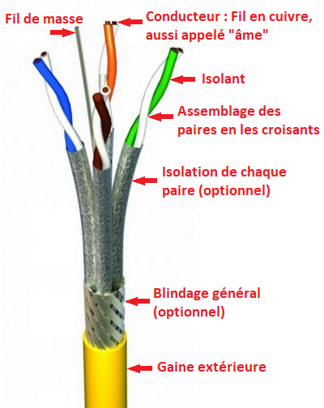 |  |  | 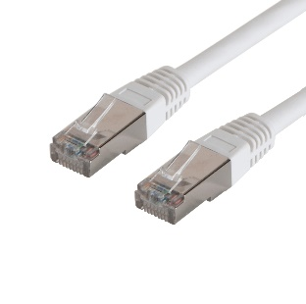 | 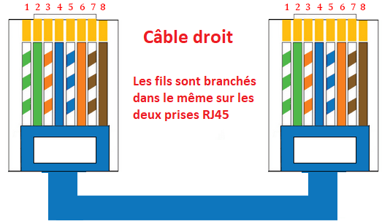 |  |  | 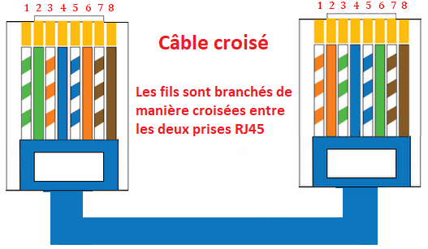

Fibre optique
Câble | Débit (en moyenne) | Contrainte d’Installation | Coûts (en moyenne / m) | Longueur Maximale | Utilité | Connecteur (Existe + de 100)
La Fibre Optique | min 100 Mbit/s Le max proposé actuellement par les opérateurs est 8 Gbit/s | difficile la fibre est très fragile Beaucoup de connecteurs différents existent | Coût Très Elevé Environ 2/3 € le m | Sans répéteur : Monomode 60 km Multimode 2 km | Très grande vitesse de connexion Pas d'interférence Pas d'écoute possible | • SC (Switching, Standard, Subscriber ou Square Connector) | • LC (Lucent Connector)

 |  |  |  |  |  | C’est ce type de connecteur que vous trouvez sur les jarretières qui vont de la prise murale à la box Internet. | Généralement, vous retrouvez ce type de connecteurs sur les cartes réseaux des ordinateurs.
Composition interne du câble |  |  | Fonctionnement Monomode |  |  | Fonctionnement Multimode
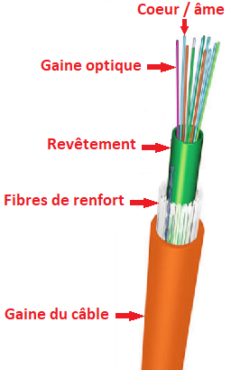 |  |  |  Cœur de la fibre très petit Ne laisse passer qu'1 longeur d'onde Provenant souvent d'un lazer |  |  |  Cœur de la fibre plus grand Laisse passer plusieurs longeurs d'onde Provenant souvent d'une lumière LED

